Sheet1
理财、定期、保险理财 到期收益对比
 | 理财收益 | 定期三年收益 | 定期五年收益 | 保险收益 | 保险算法定期5年收益
第2年 | 10.395 | 10 | 10 | 10 | 10
第3年 | 10.8056025 | 10 | 10 | 10 | 10
第4年 | 11.232423799 | 10.975 | 10 | 10 | 10
第5年 | 11.676104539 | 10.975 | 10 | 10 | 10
第6年 | 12.137310668 | 10.975 | 11.875 | 10.35 | 11.875
第7年 | 12.616734439 | 12.0450625 | 11.875 | 10.71225 | 11.875
第8年 | 13.11509545 | 12.0450625 | 11.875 | 11.08717875 | 11.875
第9年 | 13.63314172 | 12.0450625 | 11.875 | 11.475230006 | 11.875
第10年 | 14.171650818 | 13.219456094 | 11.875 | 11.876863056 | 11.875
第11年 | 14.731431025 | 13.219456094 | 14.1015625 | 12.292553263 | 13.75
第12年 | 15.313322551 | 13.219456094 | 14.1015625 | 12.722792628 | 13.75
第13年 | 15.918198792 | 14.508353063 | 14.1015625 | 13.16809037 | 13.75
第14年 | 16.546967644 | 14.508353063 | 14.1015625 | 13.628973533 | 13.75
第15年 | 17.200572866 | 14.508353063 | 14.1015625 | 14.105987606 | 13.75
第16年 | 17.879995494 | 15.922917487 | 16.745605469 | 14.599697172 | 15.625
第17年 | 18.586255316 | 15.922917487 | 16.745605469 | 15.110686573 | 15.625
第18年 | 19.320412401 | 15.922917487 | 16.745605469 | 15.639560604 | 15.625
第19年 | 20.083568691 | 17.475401941 | 16.745605469 | 16.186945225 | 15.625
第20年 | 20.876869654 | 17.475401941 | 16.745605469 | 16.753488308 | 15.625
第21年 | 21.701506005 | 17.475401941 | 19.885406494 | 17.339860398 | 17.5
第22年 | 22.558715493 | 19.179253631 | 19.885406494 | 17.946755512 | 17.5
第23年 | 23.449784755 | 19.179253631 | 19.885406494 | 18.574891955 | 17.5
第24年 | 24.376051252 | 19.179253631 | 19.885406494 | 19.225013174 | 17.5
第25年 | 25.338905277 | 21.04923086 | 19.885406494 | 19.897888635 | 17.5
第26年 | 26.339792035 | 21.04923086 | 23.613920212 | 20.594314737 | 19.375
第27年 | 27.380213821 | 21.04923086 | 23.613920212 | 21.315115753 | 19.375
第28年 | 28.461732267 | 23.101530869 | 23.613920212 | 22.061144804 | 19.375
第29年 | 29.585970691 | 23.101530869 | 23.613920212 | 22.833284872 | 19.375
第30年 | 30.754616534 | 23.101530869 | 23.613920212 | 23.632449843 | 19.375
第31年 | 31.969423887 | 25.353930128 | 28.041530252 | 24.459585587 | 21.25

Sheet2
 | 理财收益 | 定期三年收益 | 定期五年收益 | 保险收益 | 保险算法定期5年收益 | 理财收益 | 定期三年收益 | 定期五年收益 | 保险收益 | 保险算法定期5年收益
第1年 |  |  |  |  |  | 0.395 | 0 | 0 | 0 | 0
第2年 |  |  |  |  |  | 0.8056025 | 0 | 0 | 0 | 0
第3年 |  |  |  |  |  | 1.2324237987 | 0.975 | 0 | 0 | 0
第4年 |  |  |  |  |  | 1.6761045388 | 0.975 | 0 | 0 | 0
第5年 |  |  |  |  |  | 2.1373106681 | 0.975 | 1.875 | 0.35 | 1.875
第6年 |  |  |  |  |  | 2.6167344395 | 2.0450625 | 1.875 | 0.71225 | 1.875
第7年 |  |  |  |  |  | 3.1150954498 | 2.0450625 | 1.875 | 1.08717875 | 1.875
第8年 |  |  |  |  |  | 3.6331417201 | 2.0450625 | 1.875 | 1.4752300062 | 1.875
第9年 |  |  |  |  |  | 4.171650818 | 3.2194560937 | 1.875 | 1.8768630565 | 1.875
第10年 |  |  |  |  |  | 4.7314310254 | 3.2194560937 | 4.1015625 | 2.2925532634 | 3.75
第11年 |  |  |  |  |  | 5.3133225509 | 3.2194560937 | 4.1015625 | 2.7227926277 | 3.75
第12年 |  |  |  |  |  | 5.9181987916 | 4.5083530629 | 4.1015625 | 3.1680903696 | 3.75
第13年 |  |  |  |  |  | 6.5469676439 | 4.5083530629 | 4.1015625 | 3.6289735326 | 3.75
第14年 |  |  |  |  |  | 7.2005728658 | 4.5083530629 | 4.1015625 | 4.1059876062 | 3.75
第15年 |  |  |  |  |  | 7.879995494 | 5.9229174865 | 6.7456054688 | 4.5996971724 | 5.625
第16年 |  |  |  |  |  | 8.586255316 | 5.9229174865 | 6.7456054688 | 5.1106865735 | 5.625
第17年 |  |  |  |  |  | 9.320412401 | 5.9229174865 | 6.7456054688 | 5.6395606035 | 5.625
第18年 |  |  |  |  |  | 10.083568691 | 7.4754019415 | 6.7456054688 | 6.1869452247 | 5.625
第19年 |  |  |  |  |  | 10.876869654 | 7.4754019415 | 6.7456054688 | 6.7534883075 | 5.625
第20年 |  |  |  |  |  | 11.701506005 | 7.4754019415 | 9.8854064941 | 7.3398603983 | 7.5
第21年 |  |  |  |  |  | 12.558715493 | 9.1792536308 | 9.8854064941 | 7.9467555122 | 7.5
第22年 |  |  |  |  |  | 13.449784755 | 9.1792536308 | 9.8854064941 | 8.5748919552 | 7.5
第23年 |  |  |  |  |  | 14.376051252 | 9.1792536308 | 9.8854064941 | 9.2250131736 | 7.5
第24年 |  |  |  |  |  | 15.338905277 | 11.04923086 | 9.8854064941 | 9.8978886347 | 7.5
第25年 |  |  |  |  |  | 16.339792035 | 11.04923086 | 13.613920212 | 10.594314737 | 9.375
第26年 |  |  |  |  |  | 17.380213821 | 11.04923086 | 13.613920212 | 11.315115753 | 9.375
第27年 |  |  |  |  |  | 18.461732267 | 13.101530869 | 13.613920212 | 12.061144804 | 9.375
第28年 |  |  |  |  |  | 19.585970691 | 13.101530869 | 13.613920212 | 12.833284872 | 9.375
第29年 |  |  |  |  |  | 20.754616534 | 13.101530869 | 13.613920212 | 13.632449843 | 9.375
第30年 |  |  |  |  |  | 21.969423887 | 15.353930128 | 18.041530252 | 14.459585587 | 11.25
 | 理财收益 | 定期三年收益 | 定期五年收益 | 保险收益 | 保险算法定期5年收益
第1年 | 0.395 | 0 | 0 | 0 | 0
第2年 | 0.8056025 | 0 | 0 | 0 | 0
第3年 | 1.2324237987 | 0.975 | 0 | 0 | 0
第4年 | 1.6761045388 | 0.975 | 0 | 0 | 0
第5年 | 2.1373106681 | 0.975 | 1.875 | 0.35 | 1.875
第6年 | 2.6167344395 | 2.0450625 | 1.875 | 0.71225 | 1.875
第7年 | 3.1150954498 | 2.0450625 | 1.875 | 1.08717875 | 1.875
第8年 | 3.6331417201 | 2.0450625 | 1.875 | 1.4752300062 | 1.875
第9年 | 4.171650818 | 3.2194560937 | 1.875 | 1.8768630565 | 1.875
第10年 | 4.7314310254 | 3.2194560937 | 4.1015625 | 2.2925532634 | 3.75
第11年 | 5.3133225509 | 3.2194560937 | 4.1015625 | 2.7227926277 | 3.75
第12年 | 5.9181987916 | 4.5083530629 | 4.1015625 | 3.1680903696 | 3.75
第13年 | 6.5469676439 | 4.5083530629 | 4.1015625 | 3.6289735326 | 3.75
第14年 | 7.2005728658 | 4.5083530629 | 4.1015625 | 4.1059876062 | 3.75
第15年 | 7.879995494 | 5.9229174865 | 6.7456054688 | 4.5996971724 | 5.625
第16年 | 8.586255316 | 5.9229174865 | 6.7456054688 | 5.1106865735 | 5.625
第17年 | 9.320412401 | 5.9229174865 | 6.7456054688 | 5.6395606035 | 5.625
第18年 | 10.083568691 | 7.4754019415 | 6.7456054688 | 6.1869452247 | 5.625
第19年 | 10.876869654 | 7.4754019415 | 6.7456054688 | 6.7534883075 | 5.625
第20年 | 11.701506005 | 7.4754019415 | 9.8854064941 | 7.3398603983 | 7.5
第21年 | 12.558715493 | 9.1792536308 | 9.8854064941 | 7.9467555122 | 7.5
第22年 | 13.449784755 | 9.1792536308 | 9.8854064941 | 8.5748919552 | 7.5
第23年 | 14.376051252 | 9.1792536308 | 9.8854064941 | 9.2250131736 | 7.5
第24年 | 15.338905277 | 11.04923086 | 9.8854064941 | 9.8978886347 | 7.5
第25年 | 16.339792035 | 11.04923086 | 13.613920212 | 10.594314737 | 9.375
第26年 | 17.380213821 | 11.04923086 | 13.613920212 | 11.315115753 | 9.375
第27年 | 18.461732267 | 13.101530869 | 13.613920212 | 12.061144804 | 9.375
第28年 | 19.585970691 | 13.101530869 | 13.613920212 | 12.833284872 | 9.375
第29年 | 20.754616534 | 13.101530869 | 13.613920212 | 13.632449843 | 9.375
第30年 | 21.969423887 | 15.353930128 | 18.041530252 | 14.459585587 | 11.25

Sheet3
到期总计、实际收益对比
 | 理财总计 | 定期三年总计 | 定期五年总计 | 保险总计 | 保险算法定期5年总计 | 理财收益 | 定期三年收益 | 定期五年收益 | 保险收益 | 保险算法定期5年收益
第2年 | 10.395 | 10 | 10 | 10 | 10 | 0.395 | 0 | 0 | 0 | 0
第3年 | 10.8056025 | 10 | 10 | 10 | 10 | 0.8056025 | 0 | 0 | 0 | 0
第4年 | 11.232423799 | 10.975 | 10 | 10 | 10 | 1.2324237987 | 0.975 | 0 | 0 | 0
第5年 | 11.676104539 | 10.975 | 10 | 10 | 10 | 1.6761045388 | 0.975 | 0 | 0 | 0
第6年 | 12.137310668 | 10.975 | 11.875 | 10.35 | 11.875 | 2.1373106681 | 0.975 | 1.875 | 0.35 | 1.875
第7年 | 12.616734439 | 12.0450625 | 11.875 | 10.71225 | 11.875 | 2.6167344395 | 2.0450625 | 1.875 | 0.71225 | 1.875
第8年 | 13.11509545 | 12.0450625 | 11.875 | 11.08717875 | 11.875 | 3.1150954498 | 2.0450625 | 1.875 | 1.08717875 | 1.875
第9年 | 13.63314172 | 12.0450625 | 11.875 | 11.475230006 | 11.875 | 3.6331417201 | 2.0450625 | 1.875 | 1.4752300062 | 1.875
第10年 | 14.171650818 | 13.219456094 | 11.875 | 11.876863056 | 11.875 | 4.171650818 | 3.2194560937 | 1.875 | 1.8768630565 | 1.875
第11年 | 14.731431025 | 13.219456094 | 14.1015625 | 12.292553263 | 13.75 | 4.7314310254 | 3.2194560937 | 4.1015625 | 2.2925532634 | 3.75

打印
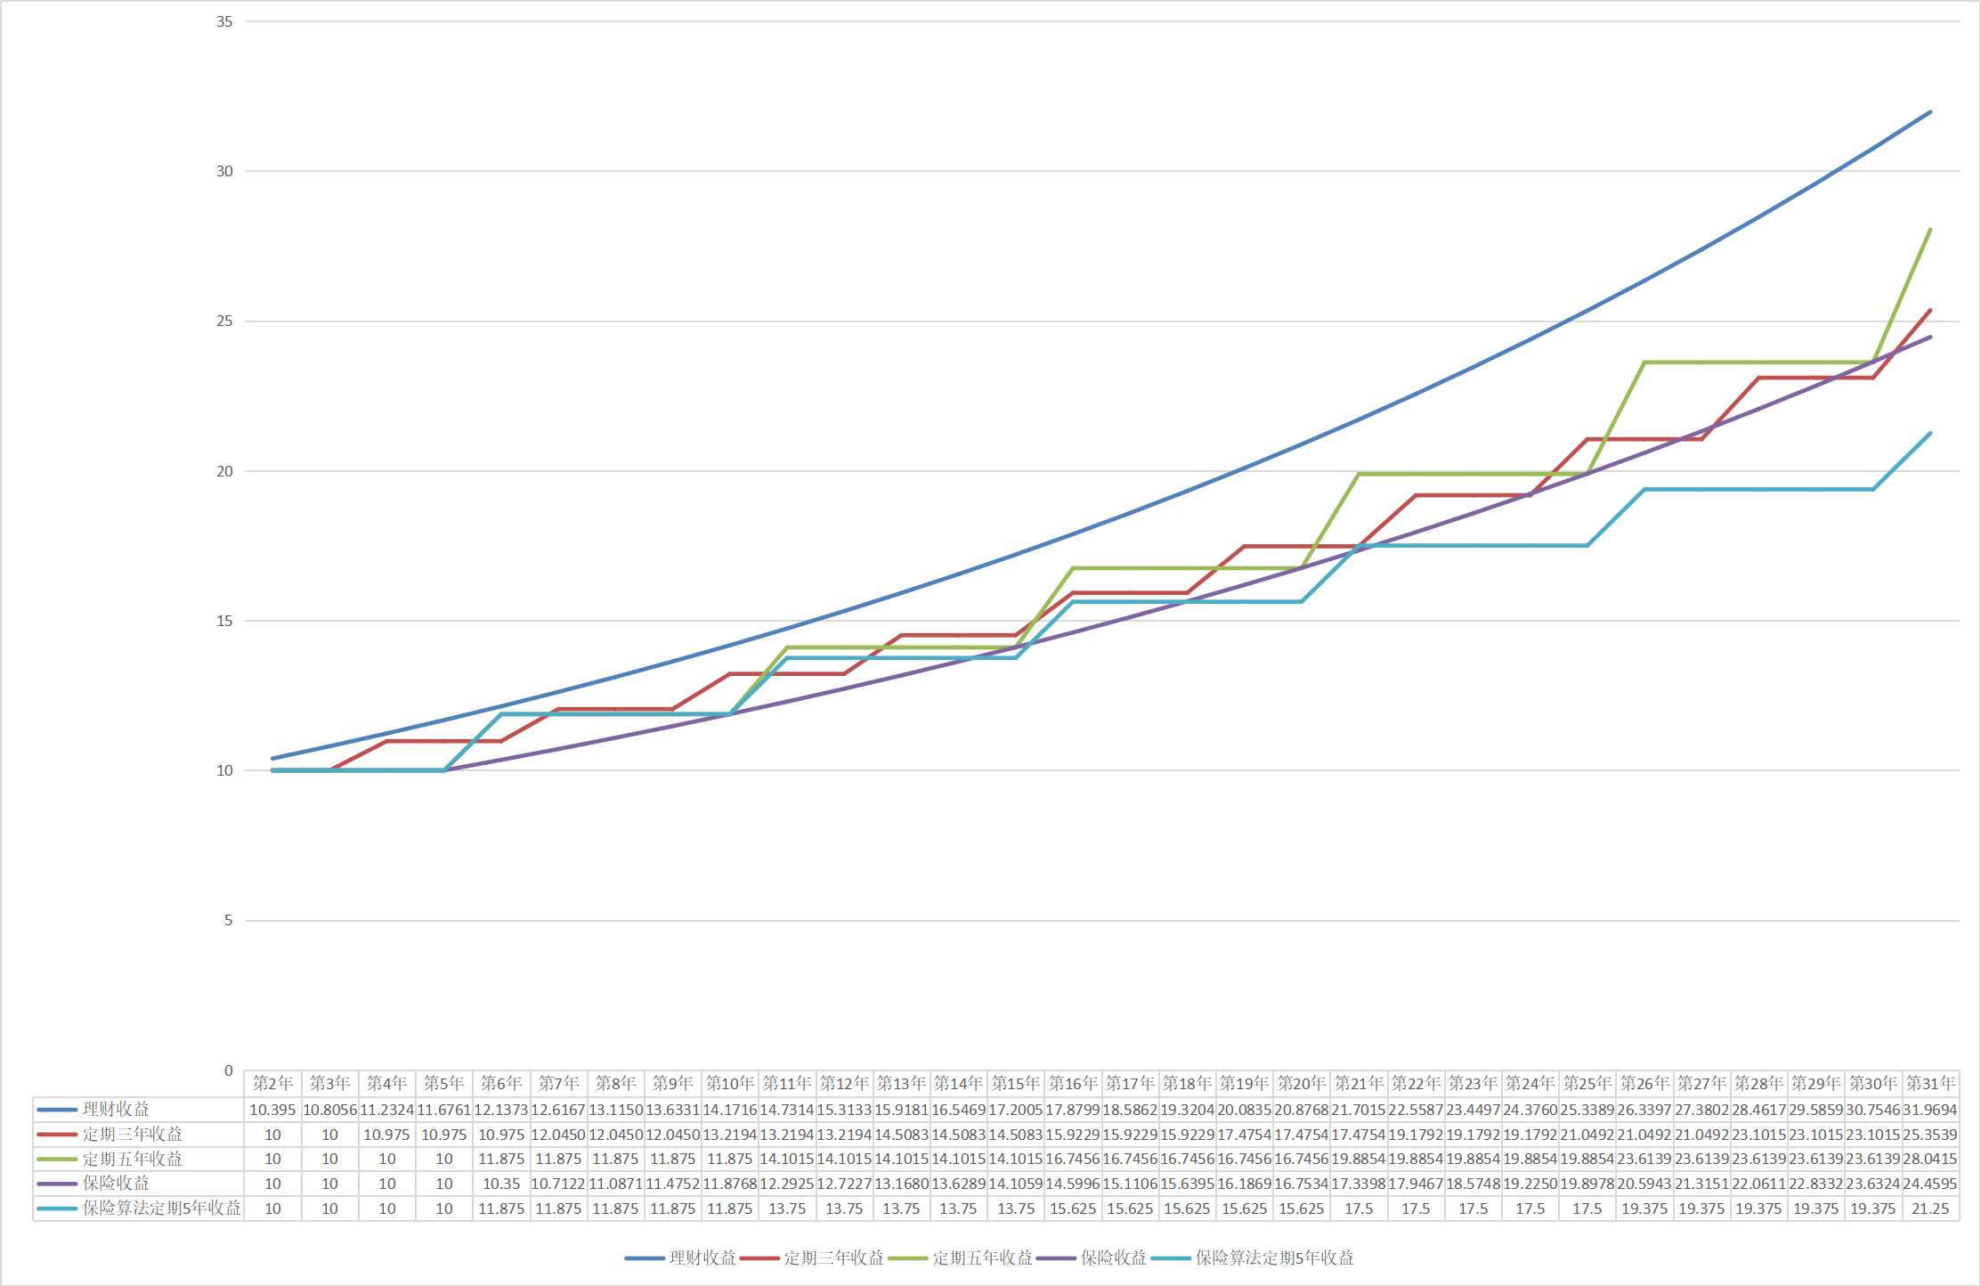
理财、定期、保险理财 到期收益对比
 | 理财收益 | 定期三年收益 | 定期五年收益 | 保险收益 | 保险算法定期5年收益
第2年 | 10.395 | 10 | 10 | 10 | 10
第3年 | 10.8056025 | 10 | 10 | 10 | 10
第4年 | 11.232423799 | 10.975 | 10 | 10 | 10
第5年 | 11.676104539 | 10.975 | 10 | 10 | 10
第6年 | 12.137310668 | 10.975 | 11.875 | 10.35 | 11.875
第7年 | 12.616734439 | 12.0450625 | 11.875 | 10.71225 | 11.875
第8年 | 13.11509545 | 12.0450625 | 11.875 | 11.08717875 | 11.875
第9年 | 13.63314172 | 12.0450625 | 11.875 | 11.475230006 | 11.875
第10年 | 14.171650818 | 13.219456094 | 11.875 | 11.876863056 | 11.875
第11年 | 14.731431025 | 13.219456094 | 14.1015625 | 12.292553263 | 13.75
第12年 | 15.313322551 | 13.219456094 | 14.1015625 | 12.722792628 | 13.75
第13年 | 15.918198792 | 14.508353063 | 14.1015625 | 13.16809037 | 13.75
第14年 | 16.546967644 | 14.508353063 | 14.1015625 | 13.628973533 | 13.75
第15年 | 17.200572866 | 14.508353063 | 14.1015625 | 14.105987606 | 13.75
第16年 | 17.879995494 | 15.922917487 | 16.745605469 | 14.599697172 | 15.625
第17年 | 18.586255316 | 15.922917487 | 16.745605469 | 15.110686573 | 15.625
第18年 | 19.320412401 | 15.922917487 | 16.745605469 | 15.639560604 | 15.625
第19年 | 20.083568691 | 17.475401941 | 16.745605469 | 16.186945225 | 15.625
第20年 | 20.876869654 | 17.475401941 | 16.745605469 | 16.753488308 | 15.625
第21年 | 21.701506005 | 17.475401941 | 19.885406494 | 17.339860398 | 17.5
第22年 | 22.558715493 | 19.179253631 | 19.885406494 | 17.946755512 | 17.5
第23年 | 23.449784755 | 19.179253631 | 19.885406494 | 18.574891955 | 17.5
第24年 | 24.376051252 | 19.179253631 | 19.885406494 | 19.225013174 | 17.5
第25年 | 25.338905277 | 21.04923086 | 19.885406494 | 19.897888635 | 17.5
第26年 | 26.339792035 | 21.04923086 | 23.613920212 | 20.594314737 | 19.375
第27年 | 27.380213821 | 21.04923086 | 23.613920212 | 21.315115753 | 19.375
第28年 | 28.461732267 | 23.101530869 | 23.613920212 | 22.061144804 | 19.375
第29年 | 29.585970691 | 23.101530869 | 23.613920212 | 22.833284872 | 19.375
第30年 | 30.754616534 | 23.101530869 | 23.613920212 | 23.632449843 | 19.375
第31年 | 31.969423887 | 25.353930128 | 28.041530252 | 24.459585587 | 21.25

